Hoja1
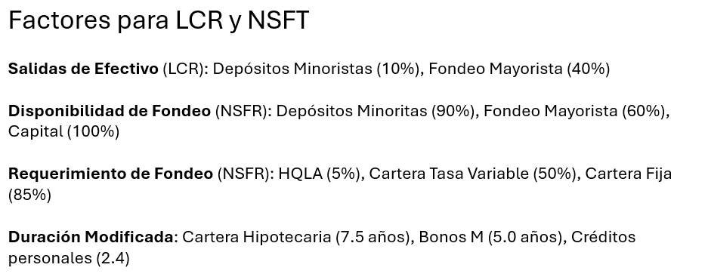
Concepto | Banco A (Retail/Hipotecario) | Banco B (Corporativo/Tesorería) | Banco C
 |  |  | (PYMES/Consumo)
Activos Líquidos (HQLA) | $100 | $350 | $150
Cartera Flotante (TIIE) | $200 | $1,200 | $800
Cartera Fija (Largo Plazo) | $1,500 | $300 | $400
Total Activos | $1,800 | $1,850 | $1,350

Depósitos Minoristas (Vista) | $1,400 | $200 | $900
Fondeo Mayorista (Wholesale) | $200 | $1,400 | $150
Capital Tier 1 | $200 | $250 | $300
Total Pasivo + Capital | $1,800 | $1,850 | $1,350

Salidas Netas | $220.0 | $580.0 | $150.0
LCR | 45.45% | 60.34% | 100.00%
 | Se recomienda, 1: Vender parte de la cartera fija y destinar una parte de ello a HQLA o, 2: Mover depósitos a la vista a fondeo mayorista ofreciendo un producto con una tasa de interés atractiva
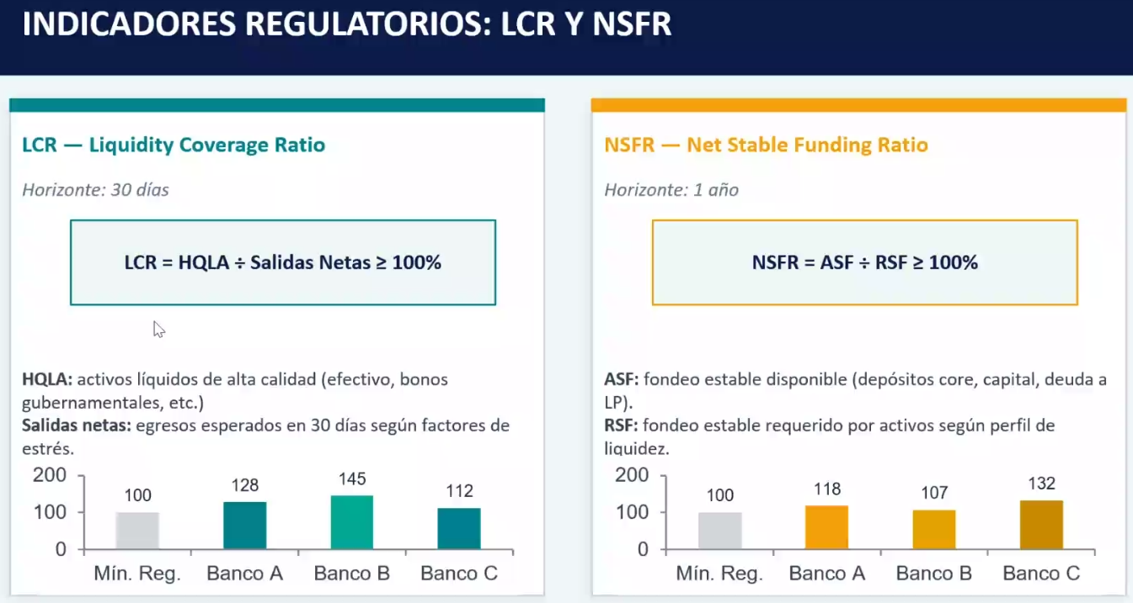
Disponibilidad de Fondeo | $1,580.0 | $1,270.0 | $1,200.0
Requerimiento de Fondeo | $1,380.00 | $872.50 | $747.50
NSFT | 114.49% | 145.56% | 160.54%

1)Análisis-interpretación ¿cuál banco quebraría por falta de liquidez en un escenario en el que el 20% de los depósitos a la vista se esfuma o ante un escenario en el que se seca el 50% del fondeo mayorista?
Ante el primer escenario, truenan el banco a y c por no tener suficiente HQLA para cubrir la fuga

Delta Ingresos | $2.0 | $12.0 | $8.0
Delta Gastos | $12.50 | $15.50 | $8.25
Delta NII (Subida de 100 pts basis) | -$10.50 | -$3.50 | -$0.25
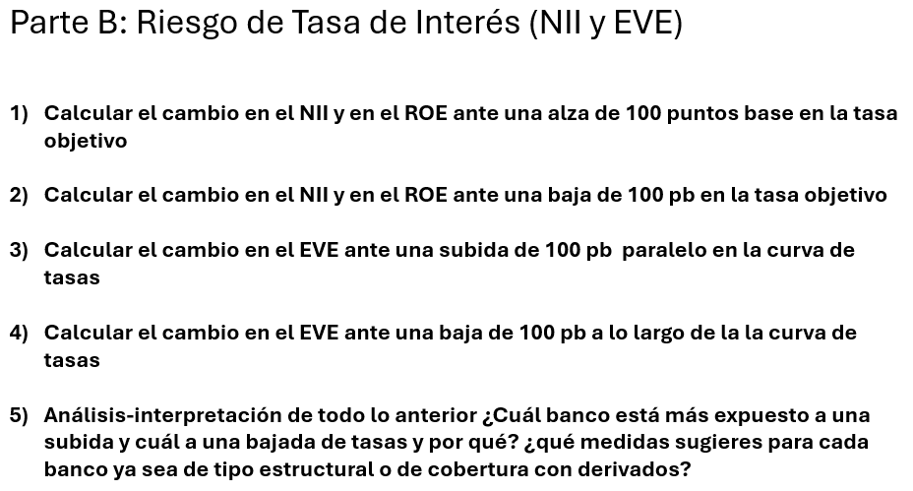
Delta ROE | -5.25% | -1.40% | -0.08%

Delta NII (Bajada de 100 pts basis) | $10.50 | $3.50 | $0.25
Delta ROE | 5.25% | 1.40% | 0.08%

Cambio en el valor de los activos TF | -$112.50 | -$15.00 | -$9.60
Delta EVE (Subida 100 pb) | -$112.50 | -$15.00 | -$9.60
 | No hay pasivos TF a largo plazo, se quedan iguales
Ratio | -56.25% | -6.00% | -3.20%

 |  |  |  | EVE =

